데이터 추출
데이터 종류
이름 | 값
영화 제목 | 스파이더맨: 브랜드 뉴 데이 (2026)
영화 장르 | SF, 액션, and 모험
개봉일 | 2026/07/29
러닝타임 | 2h 25m
개요 | 4년 전 소중한 사람들을 지키기 위해 모두의 기억에서 사라진 피터 파커. 친절한 이웃 스파이더맨으로서 뉴욕을 지키며 고독한 삶을 살아가던 피터는 어느 날, 예상치 못한 DNA 변이로 인해 통제 불가능한 힘에 사로잡히고 그의 진짜 정체를 알고 있는 적까지 마주하게 된다. 타인의 의식을 조종하는 정체불명의 존재로 인해 모두가 피터를 노리는 적이 될 수 있는 혼란 속에서 피터는 다시 위협에 빠진 MJ와 모두를 지키기 위해 스파이더맨으로 그들 앞에 서게 되는
감독 | 데스틴 대니얼 크레턴
각본가 | 크리스 맥케나, 에릭 소머즈
원작가 | 스티브 딧코, 스탠 리
메인 포스터
페이스북URL | https://www.facebook.com/SpiderManMovie
X URL | https://x.com/SpiderManMovie
인스타그램 URL | https://www.instagram.com/spidermanmovie/
한줄 설명 | 스파이더맨의 새로운 날을 확인하라!
원제 | Spider-Man: Brand New Day
상태 | 개봉됨
원어 | 영어
제작비 | $225,000,000
수익 | $2,219,901,026
키워드 | new york city, secret identity, hero
배우의 프로필 사진
배우의 이름 | 톰 홀랜드 | 젠데이아 | 마크 러팔로
배우의 배역명 | Peter Parker / Spider-Man | MJ | Bruce Banner / Hulk
동영상 | 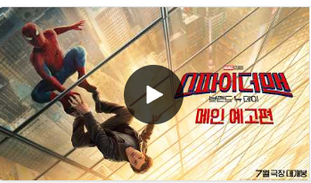
배경
등급 | 12

